4e année
2e cycle
2018-2019

 |  | 5e année - 502

 |  | Note: Vous devez effectuer les achats suivants à la librairie de votre choix.
 |  | *** Les articles sont disponibles chez Mégaburo d'Asbestos.
NE PAS IDENTIFIER ni déballer les cahiers d'exercices.
Attendre que l'enseignante les vérifie.

 | u | Univers social - Sur les rails (5e année) | 18.90 $
 |  | ISBN 978-2-7650-5373-6

 | u | Mathématiques - Caméléon (5e année) | 19.50 $
 |  | Cahiers d'apprentissage A/B
 |  | ISBN 978 2 7617 6852 8
 |  |  | 38.40 $ | * Cout approximatif
 |  |  |  | Taxes incluses

 |  | Montant à payer à l'école (attendre la facture)

 | u | Photocopies | 25.00 $
 | u | Photocopies pour anglais, éducation physique et musique | 7.00 $
 | u | Agenda scolaire | 7.50 $
 |  | Total : | 39.50 $

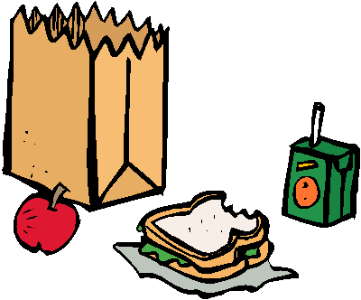
Surveillance des dineurs
* Si votre enfant dine à l'école, prévoir ces frais.
➢ Tarif pour 1 enfant : 225 $
➢ Tarif pour 2e enfant additionnel : 90 $
➢ Tarif pour 3e enfant additionnel : 45 $
➢ Tarif pour 4e enfant additionnel : 0 $

 |  | vVous recevrez une facture à la rentrée scolaire.
 |  | SVP, attendre ce moment pour payer votre compte.
 |  |  |  |  | Verso

ÉCOLE MASSON
30, rue du Collège
Danville (QC) J0A 1A0

ANNÉE SCOLAIRE
2018-2019

❖ Le matériel scolaire excédentaire sera retourné à l'élève en fin d'année scolaire.

 |  | MATÉRIEL SCOLAIRE À SE PROCURER PAR LES PARENTS

 |  | 5e année - 502
Bien identifier tous les articles
ü
 | 8 | cahiers d'exercices lignés 7mm de couleurs différentes (type Canada)
 | 1 | boite de crayons à colorier en bois
 | 2 | crayons feutres noirs permanents à pointe fine (style Sharpie)
 | 1 | ensemble de crayons lavables en feutre
 | 12 | crayons à mine H.B. (Staedtler bleu)
 | 1 | crayon à mine 2H (classe)
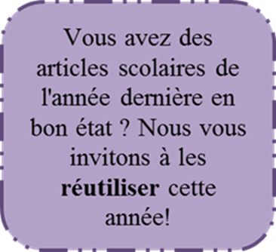
 | 2 | gommes à effacer blanches
 | 1 | règle de 30 cm en plastique (transparente)
 | 1 | stylo rouge
 | 1 | stylo bleu
 | 3 | surligneurs (rose, jaune et vert)
 | 1 | cartable de 1 pouce
 | 1 | cahier spiral 80 pages
 | 1 | clé USB
 | 5 | index séparateurs pour le cartable
 | 30 | pochettes protectrices (transparentes)
 | 5 | duo-tangs (bleu, rouge, orange, jaune et mauve)
 | 1 | paire de ciseaux
 | 3 | bâtons de colle (gros) 40g.
 | 1 | bon taille-crayon
 | 2 | crayons effaçables à sec noir (Pentel)
 | 1 | pochette à bouton pression
 | 1 | paquet de 50 feuilles de cartable
 | 1 | tablette papier quadrillé
 | 1 | calculatrice de base

 |  | ***Les marques sont les suggestions de l'équipe-école.
 | 18 juin 2018 |  |  | VERSO

